画像
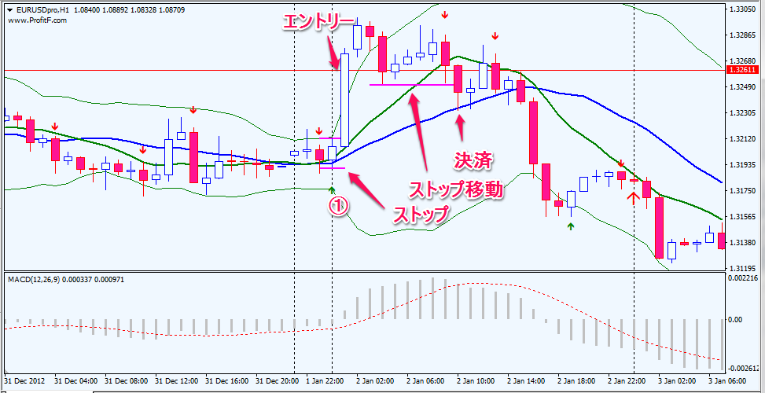
①2013.1.2 1:00:00

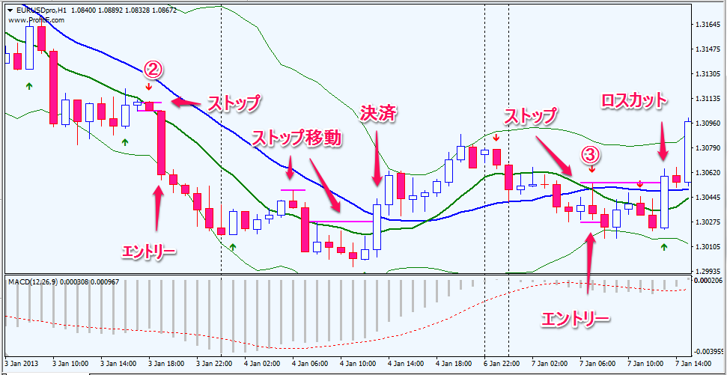
②2013/1/3 19:00:00

③2013/1/7 8:00:00

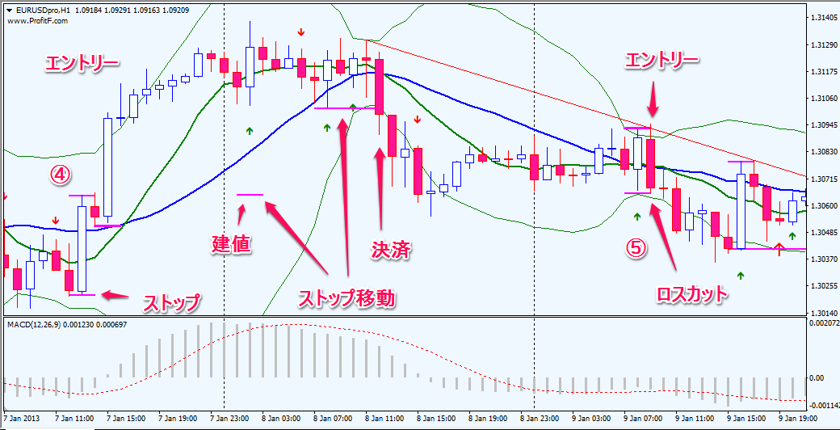
④2013/1/7 15:00:00

⑤2013/1/9 8:00:00

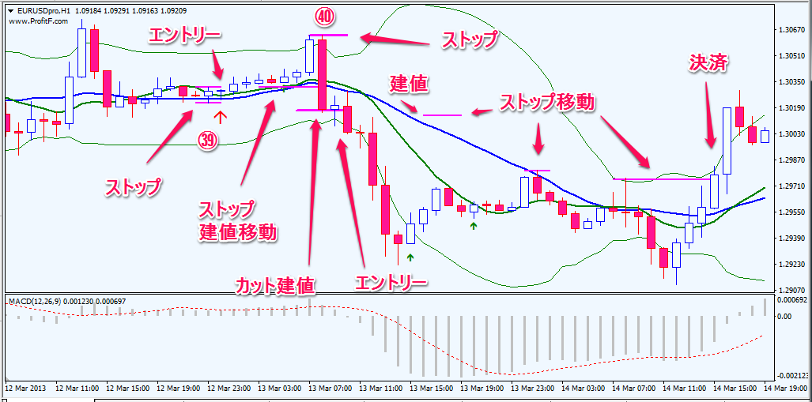
㊴2013/3/13 00:00:00

㊵2013/3/13 9:00:00

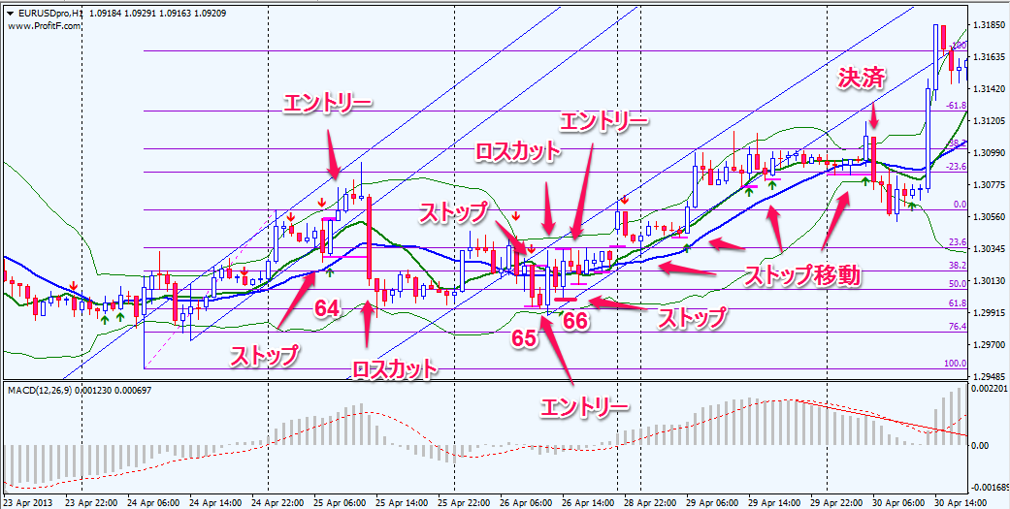
(64)2013/4/25 9:00:00

(65)2013/4/26 11:00:00

(66)2013/4/26 15:00:00

